表紙 (小２年)
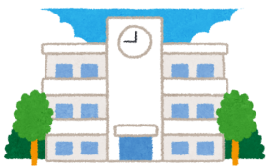 ♪２年生のみなさんへ♪

いよいよ２年生になりました。１年生も入学し 学校では ともだちといっしょに なかよくべんきょうしたり うんどうしたりします。だれとでもなかよく 力をあわせて がんばることができるように 先生たちも おうえんしていきます。
このパスポートは みなさんのせいちょうを
きろくするためのものです。
先生たちも このパスポートを見ながら
みなさんのせいちょうを みまもっていきます。

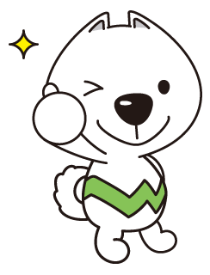

小学校生かつで がんばってほしいこと
○ ともだちと なかよくしましょう
べんきょうやうんどう なんでもなかよく がんばろう
○ はじめてのことに チャレンジしましょう
さいしょはしんぱいだけど ゆうきをもってちょうせんしよう
○ わからないことは しつもんしましょう
みんながたすけてくれます どんどんしつもんしよう
○ すすんで べんきょうやお手つだいをしましょう
学校はもちろん いえでもべんきょうしよう

ふりかえり（小２年）
 |  |  |  | 年 月 日（ ）
２年生 １年間をふりかえりましょう
１年間を 思い出して書きましょう。
 |  |  |  | 名前

 |  |  | 学校でがんばったこと
 |  | （学しゅう）

 |  | （生活）

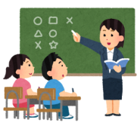

 | おうちでがんばったこと（お手つだい・ならいごと）

 | この1年で、どのくらいできたか、○をつけましょう。 |  |  |  | よくできた | できた | もうすこし
 | ① 友だちとなかよくできましたか。
 | ② はじめてのことにチャレンジしましたか。
 | ③ わからないことは、しつもんできましたか。
 | ④ すすんでべんきょうやうんどうをしましたか。

 | この１年で、一番楽しかったことと、りゆうを書きましょう。

 | この１年でできるようになったことをたくさん書きましょう。

２年生で たくさん がんばりました。

 | どんな３年生になりたいか、書きましょう。

先生から
おうちの人などから

学校行事（小２年）
『 』（学校ぎょうじ）がんばりカード
うんどうかい、音がくかい、えん足など
『 』の中に
学校ぎょうじの、なまえをかこう。
 |  | なまえ

 | 『 』の めあて

 | がんばることをきめよう

 | 『 』をふりかえろう

 | ①がんばったことや できたことはなんですか。

 | ②たのしかったことや うれしかったことはなんですか。

 | ③これからがんばりたいことはなんですか。

体験学習（小２年）
『 』（たいけんてきなかつどう）がんばりカード
 |  | まち・ちいきたんけんなど

『 』の中に たいけんてきな
かつどうの なまえをかこう。
 |  |  | なまえ

 | 『 』の めあて

 | がんばることをきめよう

 | 『 』をふりかえろう

 | ① はっ見したこと すごいな おもしろいなと おもったことはなんですか。

 | ② がんばったことや できたことはなんですか。

 | ③ これからがんばりたいことはなんですか。

